EFS
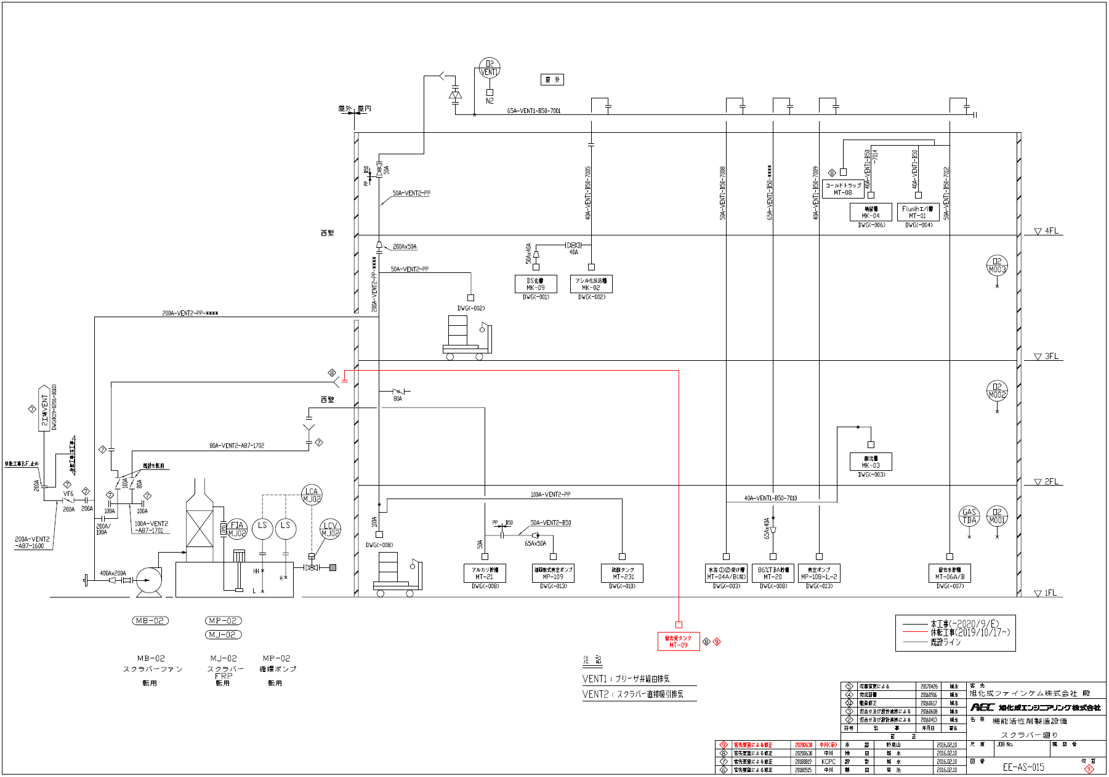

該当のフロート

②排水経路
均質ピットへ
要処理排水

3工場より
3工場ｐH計
A
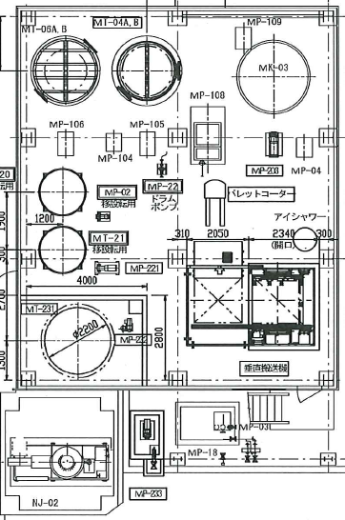

・新２工場スクラバーの防液堤ﾊﾞﾙﾌﾞ①通常閉
・スクラバー水オーバーフローした場合防液堤内に溜まる
・オーバーしたときに防疫堤ﾊﾞﾙﾌﾞ①が開だとすれば、
ｐH異常は３工場ｐH計Aで感知異常時はｱﾗｰﾑ発報する。
※ｐH上限8.5下限6.5以外になれば職長室でｱﾗｰﾑ（職長室にて）

※過去にも新２工場スクラバーによる、排水異常（ｐH・TOC）
はありません。

①

該当スクラバー

